关系图
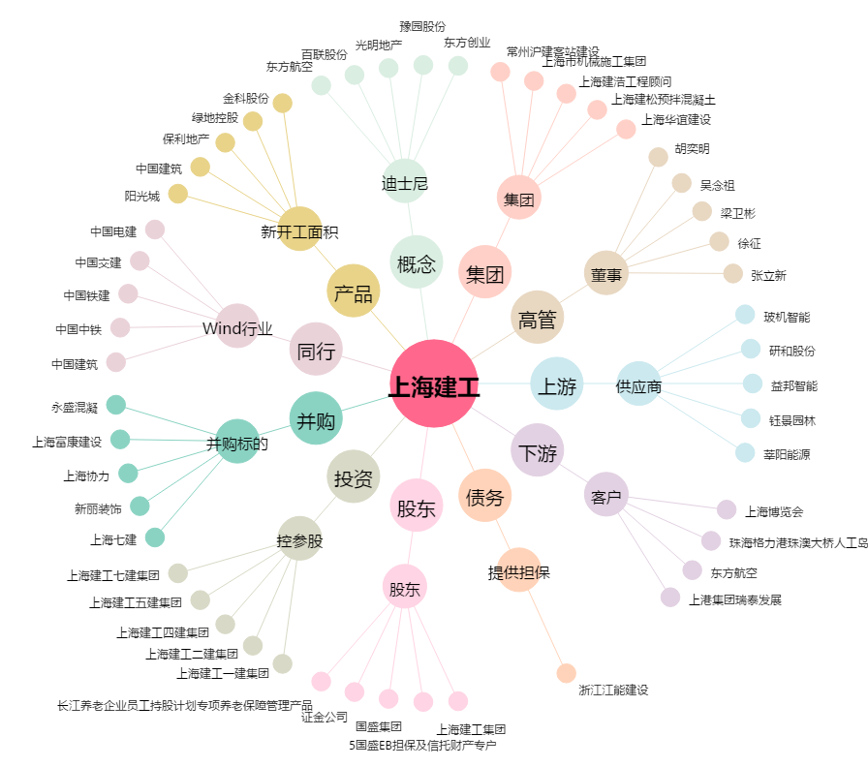
上海建工[600170.SH] - 关系概览图

